Sheet1
بيمه هاي طرف قرداد بيمارستان آتيه
رديف | نام بيمه | نام بيمه | بستری | سرپايي
1 | ايران
2 | البرز
3 | آسيا
4 | كمك رسان | 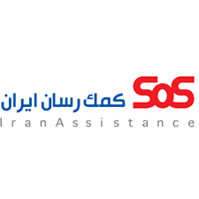
5 | پارسيان |  |  | بادفترچه بيمه
6 | كوثر
7 | معلم
8 | صندوق بازنشستگي نفت(بازنشستگان)
9 | نوين
10 | پانزده خرداد
11 | كار آفرين
12 | آرمان سفيران سلامت
13 | سرمد
14 | بيمه ملت(مراجعين ايرانخودرو)
15 | بيمه ملت
16 | تجارت نو
17 | نهاد رياست جمهوري
18 | كانون سر دفتران و دفترياران
19 | بيمه ما
20 | صندوق گل گهر سيرجان
21 | بانك ملت
22 | بانك تجارت
23 | بانك كشاورزي | 
24 | بانك سپه | 
25 | بانك مركزي
26 | بانك صادرات |  | بستري(بيمه سرمد)
27 | بانك صنعت ومعدن
28 | بانك مسكن
29 | بانك رفاه | 
30 | بانك قرض الحسنه مهر ايران
31 | بانك ملي
خدمات پاراكلينيك= اورژانس-ام ارآي-تراكم استخوان-فيزيوتراپي-آزمايشگاه-راديولوژي -كلينيك(تست ورزش-هولتر-اكو)

